FIG_2.1
Torna all'indice
Figura 2.1 Indicatori di povertà o esclusione sociale per gruppo sociale -
Anno 2015 (per 100 individui dello stesso gruppo sociale)

 | Grave deprivazione | Bassa intensità | Rischio di povertà |  | Rischio di povertà o di esclusione sociale
Totale | 11.5 | 11.7 | 19.9 |  | 28.7
Classe dirigente | 0.7 | 3.9 | 4.4 |  | 7.6
Pensioni d’argento | 3.6 | 12.7 | 6.1 |  | 12.7
Famiglie di impiegati | 3.5 | 2.0 | 9.5 |  | 12.8
Giovani blue-collar | 12.2 | 5.2 | 14.9 |  | 24.5
Famiglie degli operai in pensione | 9.4 | 26.4 | 16.4 |  | 26.9
Anziane sole e giovani disoccupati | 21.6 | 56.0 | 39.0 |  | 53.9
Famiglie tradizionali della provincia | 11.8 | 10.8 | 29.5 |  | 38.7
Famiglie a basso reddito di soli italiani | 20.6 | 14.7 | 33.3 |  | 43.7
Famiglie a basso reddito con stranieri | 27.2 | 8.8 | 39.0 |  | 54.5

 | Grave deprivazione | Bassa intensità | Rischio di povertà | Rischio di povertà o di esclusione sociale
Totale
Classe dirigente
Pensioni d’argento
Famiglie di impiegati
Giovani blue-collar
Famiglie degli operai in pensione
Anziane sole e giovani disoccupati
Famiglie tradizionali della provincia
Famiglie a basso reddito di soli italiani
Famiglie a basso reddito con stranieri

Fonte: Istat, Eu-Silc

 | Grave deprivazione | Bassa intensità | Rischio di povertà | Rischio di povertà o di esclusione sociale

Totale | 11.5 | 11.7 | 19.9 | 28.7
Classe dirigente | 0.7 | 3.9 | 4.4 | 7.6
Pensioni d’argento | 3.6 | 12.7 | 6.1 | 12.7
Famiglie di impiegati | 3.5 | 2.0 | 9.5 | 12.8
Giovani blue-collar | 12.2 | 5.2 | 14.9 | 24.5
Famiglie degli operai in pensione | 9.4 | 26.4 | 16.4 | 26.9
Anziane sole e giovani disoccupati | 21.6 | 56.0 | 39.0 | 53.9
Famiglie tradizionali della provincia | 11.8 | 10.8 | 29.5 | 38.7
Famiglie a basso reddito di soli italiani | 20.6 | 14.7 | 33.3 | 43.7
Famiglie a basso reddito con stranieri | 27.2 | 8.8 | 39.0 | 54.5

FIG. 2.2
Torna all'indice
Figura 2.2 Reddito equivalente familiare per gruppo sociale - Anno 2015 (alcuni parametri caratteristici
della distribuzione rapportati alla mediana totale)

La metà delle famiglie è tra questi estremi

Fonte: Istat, Eu-Silc

Fonte: Elaborazioni su dati Eu-Silc

 | Reddito medio | 10% più ricco | 3° quarto- 1° quarto | Reddito mediano | 1° quarto | 10% più povero
Famiglie a basso reddito con stranieri | 66.3 | 111.7 | 42.5 | 62.0 | 43.5 | 25.9
Famiglie a basso reddito di soli italiani | 77.6 | 129.1 | 49.3 | 72.3 | 49.3 | 28.7
Famiglie tradizionali della provincia | 82.7 | 136.2 | 53.4 | 75.4 | 52.2 | 32.9
Anziane sole e giovani disoccuapti | 88.8 | 149.6 | 57.6 | 81.0 | 53.8 | 28.7
Famiglie degli operai in pensione | 102.5 | 154.9 | 49.7 | 96.3 | 73.3 | 56.9
Giovani blue-collar | 105.9 | 161.5 | 57.2 | 102.1 | 72.4 | 49.6
Famiglie di impiegati | 125.3 | 188.1 | 62.7 | 120.1 | 90.3 | 62.8
Pensioni d'argento | 145.5 | 226.9 | 76.3 | 133.1 | 98.8 | 71.2
Classe dirigente | 186.9 | 307.9 | 107.2 | 164.7 | 118.8 | 85.4
Totale famiglie | 110.0 | 180.6 | 66.1 | 100.0 | 69.3 | 45.5

 | Reddito medio | 10% più ricco | 3° quarto- 1° quarto | Reddito mediano | 1° quarto | 10% più povero
Famiglie a basso reddito con stranieri | 66.3 | 111.7 | 42.5 | 62.0 | 43.5 | 25.9
Famiglie a basso reddito di soli italiani | 77.6 | 129.1 | 49.3 | 72.3 | 49.3 | 28.7
Famiglie tradizionali della provincia | 82.7 | 136.2 | 53.4 | 75.4 | 52.2 | 32.9
Anziane sole e giovani disoccuapti | 88.8 | 149.6 | 57.6 | 81.0 | 53.8 | 28.7
Famiglie degli operai in pensione | 102.5 | 154.9 | 49.7 | 96.3 | 73.3 | 56.9
Giovani blue-collar | 105.9 | 161.5 | 57.2 | 102.1 | 72.4 | 49.6
Famiglie di impiegati | 125.3 | 188.1 | 62.7 | 120.1 | 90.3 | 62.8
Pensioni d'argento | 145.5 | 226.9 | 76.3 | 133.1 | 98.8 | 71.2
Classe dirigente | 186.9 | 307.9 | 107.2 | 164.7 | 118.8 | 85.4
Totale famiglie | 110.0 | 180.6 | 66.1 | 100.0 | 69.3 | 45.5

FIG_2.3
Figura 2.3 Dimensione dei gruppi sociali e loro distribuzione secondo il reddito medio equivalente
familiare (a) e concentrazione interna dei redditi - Anno 2015 (numero indice, Italia=100 e valori assoluti)
Torna all'indice

Fonte: Istat, Eu-Silc
(a) L’area delle bolle è proporzionale al peso del gruppo sociale sulle famiglie residenti in Italia.

 | gini | % sum | popolazione
gruppi | x | y | z
Famiglie a basso reddito con stranieri | 0.283 | 60.3 | 1,839,380
Famiglie a basso reddito di soli italiani | 0.290 | 70.5 | 1,926,092
Famiglie degli operai in pensione | 0.226 | 93.2 | 5,852,346
Famiglie tradizionali della provincia | 0.282 | 75.1 | 846,333
Famiglie di impiegati | 0.232 | 113.9 | 4,582,300
Giovani blue-collar | 0.246 | 96.2 | 2,922,955
Anziane sole e giovani disoccupati | 0.324 | 80.7 | 3,551,974
Pensioni d’argento | 0.257 | 132.2 | 2,398,962
Classe dirigente | 0.283 | 169.9 | 1,855,530

 |  |  | 25,775,872

FIG_2.4
Torna all'indice
Figura 2.4 Reddito medio equivalente (Italia=100) per gruppo sociale, quota di famiglie e quota di
reddito equivalente disponibile per gruppo sociale - Anno 2015 (valori percentuali)

Fonte: Istat, Eu-Silc

GRUPPO | Quota di reddito | Quota di famiglie | Rapporto tra quota di reddito posseduto e consistenza della famiglia

Famiglie a basso reddito con stranieri | 4.3 | 7.1 | 0.61 | 60.6
Famiglie a basso reddito di soli italiani | 5.3 | 7.5 | 0.71 | 70.7
Famiglie tradizionali della provincia | 2.5 | 3.3 | 0.76 | 75.8
Anziane sole e giovani disoccupati | 11.1 | 13.8 | 0.80 | 80.4
Famiglie degli operai in pensione | 21.2 | 22.7 | 0.93 | 93.4
Giovani blue-collar | 10.9 | 11.3 | 0.96 | 96.5
Famiglie di impiegati | 20.2 | 17.8 | 1.13 | 113.5
Pensioni d'argento | 12.3 | 9.3 | 1.32 | 132.3
Classe dirigente | 12.2 | 7.2 | 1.69 | 169.4

FIG_2.5
Torna all'indice
Figura 2.5 Quozienti di localizzazione dei gruppi sociali a livello regionale (a)

Famiglie a basso reddito con stranieri
Famiglie a basso reddito di soli italiani
Famiglie tradizionali della provincia

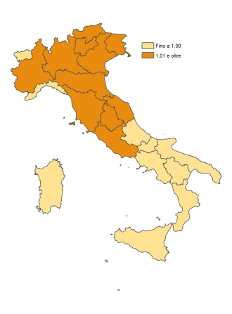
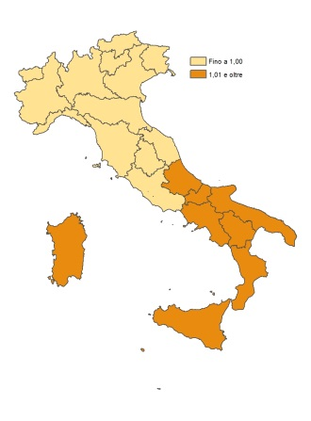
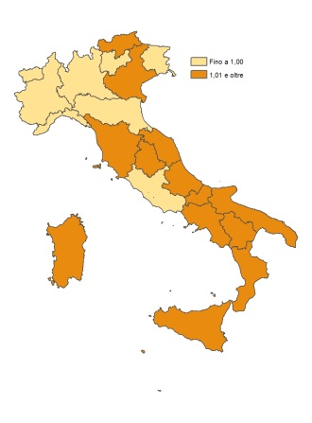

Anziane sole e giovani disoccupati
Famiglie degli operai in pensione
Giovani blue-collar
-

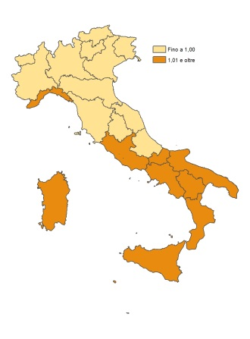
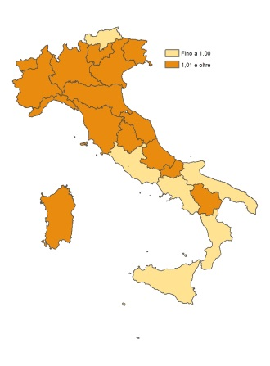
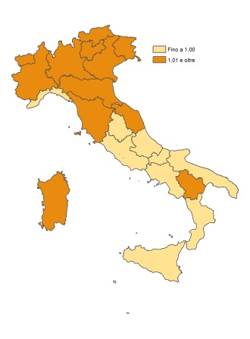

Famiglie di impiegati
Pensioni d’argento
Classe dirigente

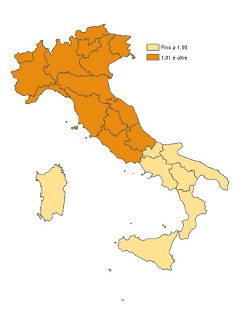
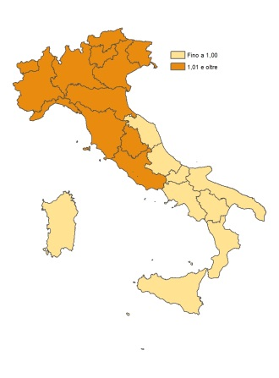
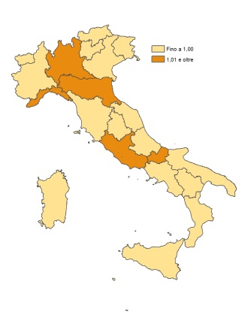

Fonte: Istat, Rilevazione sulle forze di lavoro
(a) Un valore inferiore a uno dell’indicatore di localizzazione significa inferiore alla media nazionale; valore uguale o superiore a uno significa
uguale o superiore alla media nazionale.

Quozienti di localizzazione

REG | Famiglie a basso reddito con stranieri | Famiglie a basso reddito di soli italiani | Le famiglie degli operai in pensione | Famiglie tradizionali della provincia italiana | Le famiglie di impiegati | I giovani blue-collar | Anziane sole e giovani disoccupati | Pensioni d'argento | La classe dirigente

Piemonte | 1.14 | 0.64 | 1.26 | 0.84 | 1.05 | 1.21 | 0.77 | 1.12 | 0.89
Valle d'Aosta | 0.87 | 0.72 | 1.31 | 0.82 | 1.11 | 1.31 | 0.74 | 1.02 | 0.78
Lombardia | 1.42 | 0.68 | 1.03 | 0.81 | 1.08 | 1.14 | 0.78 | 1.17 | 1.08
Bolzano | 1.30 | 0.75 | 1.13 | 1.03 | 1.08 | 1.16 | 0.65 | 1.03 | 0.90
Trento | 1.18 | 0.57 | 1.14 | 0.69 | 1.10 | 1.30 | 0.81 | 1.29 | 0.95
Veneto | 0.98 | 0.43 | 1.15 | 0.72 | 1.21 | 0.92 | 1.08 | 1.32 | 1.12
Friuli-Venezia-Giulia | 1.42 | 0.60 | 1.18 | 0.83 | 1.10 | 1.12 | 0.66 | 1.02 | 1.13
Liguria | 1.23 | 0.60 | 1.15 | 1.06 | 1.07 | 1.16 | 0.81 | 1.06 | 0.94
Emilia-Romagna | 1.36 | 0.71 | 1.10 | 1.10 | 1.05 | 0.99 | 0.69 | 1.20 | 0.94
Toscana | 1.21 | 0.72 | 1.10 | 1.27 | 1.04 | 1.07 | 0.77 | 0.98 | 0.95
Umbria | 1.20 | 0.81 | 0.76 | 0.77 | 1.17 | 0.91 | 1.10 | 1.13 | 1.47
Marche | 0.81 | 1.11 | 1.04 | 1.12 | 1.01 | 0.96 | 0.95 | 0.95 | 0.92
Lazio | 0.41 | 1.23 | 1.22 | 1.05 | 0.82 | 0.89 | 1.09 | 0.89 | 1.09
Abruzzo | 0.48 | 1.97 | 0.66 | 1.29 | 0.76 | 0.63 | 1.39 | 0.77 | 0.91
Molise | 0.39 | 1.58 | 0.97 | 1.30 | 0.81 | 0.82 | 1.26 | 0.79 | 0.80
Campania | 0.37 | 1.41 | 1.09 | 1.16 | 0.93 | 1.05 | 1.03 | 0.73 | 0.84
Puglia | 0.59 | 1.55 | 0.91 | 1.03 | 0.87 | 0.73 | 1.49 | 0.72 | 0.78
Basilicata | 0.44 | 1.60 | 0.86 | 1.14 | 0.78 | 0.78 | 1.55 | 0.78 | 0.85
Calabria | 0.30 | 1.10 | 1.10 | 1.36 | 0.78 | 1.20 | 1.40 | 0.77 | 0.94
Sicilia | 1.12 | 0.79 | 0.95 | 1.35 | 1.26 | 1.09 | 0.53 | 1.08 | 0.93
Sardegna | 1.22 | 0.76 | 1.01 | 0.79 | 1.29 | 1.22 | 0.66 | 1.04 | 0.90

FIG_2.6
Figura 2.6 Distribuzione dei gruppi sociali per tipologia comunale - Anno 2015 (valori percentuali)

Fonte: Istat, Rilevazione sulle forze di lavoro

GRUPPI | Tipo comune
 | Centro dell'area metropolitana | Periferia dell'area metropolitana | Piccoli (<=2000 ab.) | Medio-Piccoli (2.001-10.000 ab.) | Medio-Grandi (10.001-50.000 ab.) | Grandi (> 50.000 ab.)

Totale famiglie | 16.0 | 12.1 | 5.7 | 22.8 | 25.8 | 17.6
Classe dirigente | 30.3 | 9.8 | 3.5 | 13.3 | 20.0 | 23.2
Pensioni d'argento | 20.1 | 15.0 | 5.8 | 18.5 | 22.5 | 18.1
Famiglie di impiegati | 18.3 | 14.4 | 4.7 | 20.2 | 24.1 | 18.3
Giovani blue-collar | 12.5 | 11.5 | 7.3 | 25.1 | 28.2 | 15.3
Famiglie degli operai in pensione | 12.1 | 12.0 | 6.9 | 27.3 | 25.5 | 16.1
Anziane sole e giovani disoccupati | 14.3 | 10.0 | 6.5 | 23.9 | 26.9 | 18.4
Famiglie tradizionali della provincia | 11.8 | 11.9 | 5.4 | 24.1 | 30.1 | 16.7
Famiglie a basso reddito di soli italiani | 9.9 | 11.9 | 4.7 | 23.8 | 34.3 | 15.4
Famiglie a basso reddito con stranieri | 20.2 | 10.5 | 4.0 | 22.3 | 23.5 | 19.6

FIG_2.7
Figura 2.7 Indice di diversità dei gruppi sociali nelle regioni italiane - Anno 2015

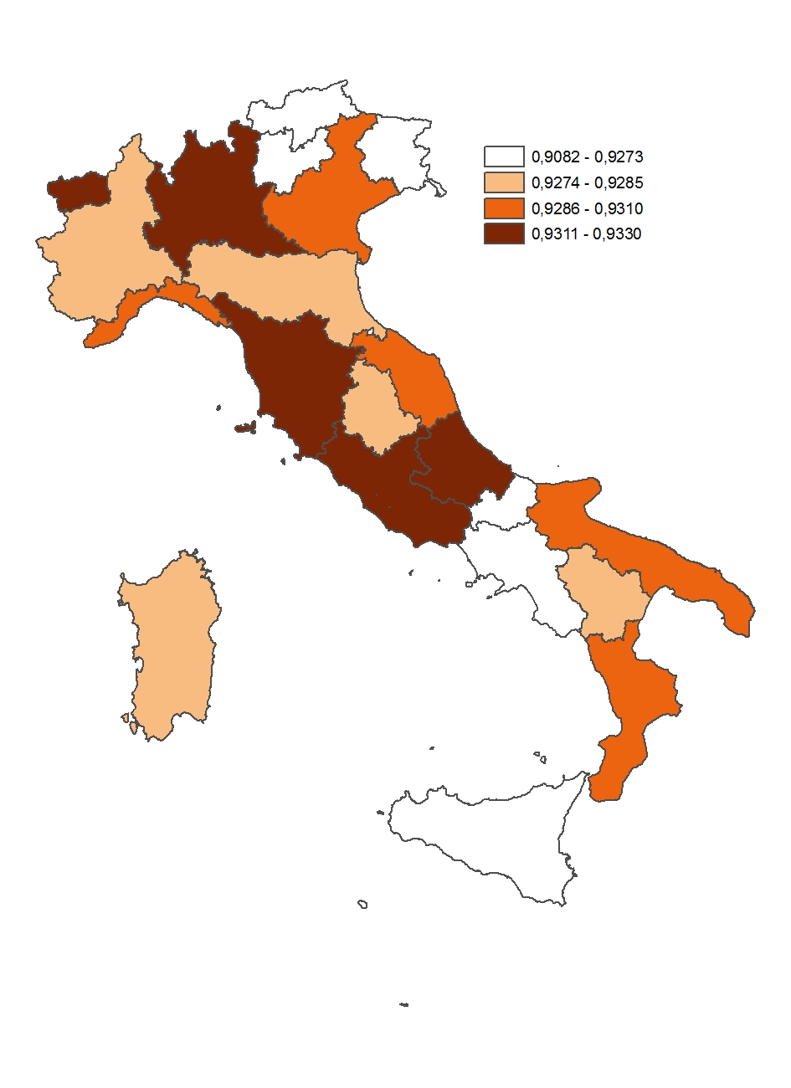

Fonte: Istat, Rilevazione sulle forze di lavoro

 | Regioni
Etichette di riga (nodi) | Piemonte | Valle d'Aosta | Lombardia | Bolzano | Trento | Veneto | Friuli-Venezia-Giulia | Liguria | Emilia-Romagna | Toscana | Umbria | Marche | Lazio | Abruzzo | Molise | Campania | Puglia | Basilicata | Calabria | Sicilia | Sardegna
4 | 395,565 | 8,769 | 1,124,675 | 45,844 | 51,482 | 505,393 | 114,143 | 122,489 | 500,500 | 364,843 | 95,805 | 148,192 | 555,554 | 84,809 | 10,184 | 222,152 | 124,728 | 17,089 | 92,704 | 177,308 | 39,030
8 | 405,048 | 13,340 | 975,043 | 58,980 | 58,368 | 528,447 | 101,302 | 98,952 | 383,135 | 326,983 | 92,226 | 161,661 | 686,795 | 212,977 | 55,682 | 1,673,096 | 934,137 | 117,671 | 441,741 | 1,179,521 | 264,166
11 | 1,065,481 | 32,151 | 1,976,476 | 93,912 | 104,266 | 1,066,810 | 268,145 | 349,779 | 1,008,180 | 826,897 | 189,075 | 328,997 | 860,993 | 266,827 | 73,917 | 749,301 | 762,798 | 120,860 | 346,297 | 842,550 | 351,169
12 | 260,535 | 7,374 | 570,379 | 49,019 | 29,562 | 353,867 | 59,139 | 79,383 | 259,786 | 278,545 | 69,145 | 138,550 | 317,095 | 104,912 | 23,095 | 533,777 | 372,208 | 46,858 | 143,587 | 407,609 | 158,643
...

FIG_2.8
Figura 2.8 Comuni italiani per grado di urbanizzazione - Anno 2014
Torna all'indice
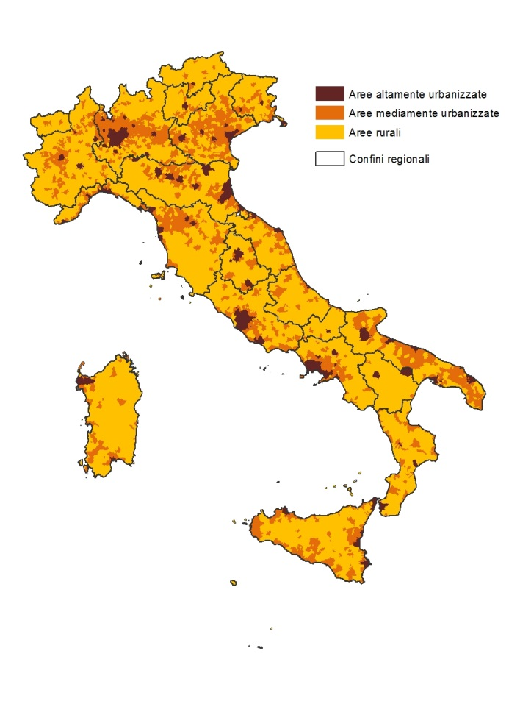

Fonte: Elaborazioni su dati Eurostat

FIG_2.9
Torna all'indice
Figura 2.9 Quote di popolazione che ricadono nei gruppi sociali per grado di
urbanizzazione del territorio - Anno 2015 (valori percentuali)
 | Aree altamente urbanizzate | Aree mediamente urbanizzate | Aree rurali
Totale famiglie | 32.9 | 43.0 | 24.1
Classe dirigente | 51.6 | 35.2 | 13.2
Pensioni d'argento | 39.3 | 41.1 | 19.6
Famiglie di impiegati | 35.4 | 43.0 | 21.6
Giovani blue-collar | 26.0 | 45.8 | 28.3
Famiglie di operai in pensione | 26.5 | 45.2 | 28.2
Anziane sole e giovani disoccupati | 35.4 | 41.4 | 23.2
Famiglie tradizionali della provincia | 24.6 | 46.1 | 29.3
Famiglie a basso reddito di soli italiani | 29.0 | 44.0 | 26.9
Famiglie a basso reddito con stranieri | 37.8 | 41.2 | 21.0

Fonte: Istat, Rilevazione sulle forze di lavoro

 | Aree altamente urbanizzate | Aree mediamente urbanizzate | Aree rurali
Totale famiglie | 32.9 | 43.0 | 24.1
Classe dirigente | 51.6 | 35.2 | 13.2
Pensioni d'argento | 39.3 | 41.1 | 19.6
Famiglie di impiegati | 35.4 | 43.0 | 21.6
...

FIG_2.10
Figura 2.10 Spesa familiare equivalente per famiglie ordinate in quinti - Anno 2015
Torna all'indice
Primo | 8.0
Secondo | 12.8
Terzo | 17.0
Quarto | 23.2
Quinto | 39.0

Fonte: Istat, Indagine sulle spese delle famiglie

Primo | 8.0
Secondo | 12.8
...

FIG_2.11
Torna all'indice
Figura 2.11 Rapporto tra quota di spesa e quota di famiglie e tra quota di reddito equivalente e quota
di famiglie per gruppo sociale - Anno 2015
 | Rapporto tra quota di spesa e quota di famiglie | Rapporto tra quota di reddito e quota di famiglie
Classe dirigente | 1.54 | 1.69
Pensioni d'argento | 1.30 | 1.32
Famiglie di impiegati | 1.14 | 1.13
Giovani blue-collar | 1.06 | 0.96
Famiglie degli operai in pensione | 0.93 | 0.93
Anziane sole e giovani disoccupati | 0.84 | 0.80
Famiglie tradizionali della provincia | 0.75 | 0.76
Famiglie a basso reddito di soli italiani | 0.69 | 0.71
Famiglie a basso reddito con stranieri | 0.63 | 0.61

Fonte: Istat, Indagine Eu-Silc; Indagine sulle spese delle famiglie

 | GRUPPO | Quota di spesa | Quota di famiglie | Rapporto tra quota di spesa e quota di famiglie | Rapporto tra quota di reddito e quota di famiglie
 | Classe dirigente | 8.3 | 5.4 | 1.54 | 1.69
...

FIG_2.12
 | Famiglie | Individui
Nord | 5.0 | 6.7
Centro | 4.2 | 5.6
Mezzogiono | 9.1 | 10.0
Centro e periferia di area metropolitana | 6.1 | 7.3
Comuni fino a 10 mila abitanti | 6.2 | 7.4
Comuni sopra i 10 mila abitanti | 6.1 | 7.9
Torna all'indice
Figura 2.12 Incidenza di povertà assoluta su famiglie e individui per ripartizione geografica e tipologia
comunale - Anno 2015 (valori percentuali)

Fonte: Istat, Indagine sulle spese delle famiglie
...

FIG 2.13
Figura 2.13 Incidenza di povertà assoluta per gruppo sociale - Anno 2015 (valori percentuali)
 | Famiglie | Individui
Classe dirigente | 0.5 | 0.6
Pensioni d'argento | 1.6 | 1.7
Famiglie di impiegati | 1.6 | 2.3
Giovani blue-collar | 3.3 | 3.5
Famiglie degli operai in pensione | 4.6 | 4.5
Anziane sole e giovani disoccupati | 8.5 | 8.3
Famiglie tradizionali della provincia | 8.4 | 8.4
Famiglie a basso reddito di soli italiani | 12.7 | 13.2
Famiglie a basso reddito con stranieri | 27.9 | 34.4
Torna all'indice

Italia - Individui
Italia - Famiglie

Fonte: Istat, Indagine sulle spese delle famiglie

 | GRUPPO

 |  | Famiglie | Individui
...

